WTF + opname wettel.per maand
Opname uren per maand |  | Totaal van de draaitabel | 160.00
 |  | Totaal ingevuld in tabblad wettelijk betaald os | 0.00
Rijlabels | Som van uren
 | 0.00 | Gegevens in draaitabel nog vernieuwen
2211 | 20.00 | Om de gegevens in de draaitabel te vernieuwen ga je met de muis in de draaitabel staan en klik op de rechtermuisknop. Vervolgens kies je voor "vernieuwen".
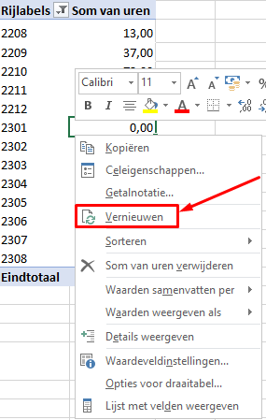
2212 | 60.00
2301 | 76.00
2302 | 4.00
2303 | 0.00
2304 | 0.00
(leeg)
2305 | 0.00
2306 | 0.00
2307 | 0.00
2308 | 0.00
2309 | 0.00
Eindtotaal | 160.00

Werktijdfactor verlof 1e jaar
Werktijdfactor aanvullend verlof cao |  |  | 0.0000
Werktijdfactor onbetaald ouderschapsverlof |  |  | 0.0000
Kortingspercentage aanvullend verlof cao (betaald en onbetaald) |  |  | 0.00%

Werktijdfactor verlof na 1e jaar
Werktijdfactor betaald verlof cao |  |  | 0.0000
Werktijdfactor onbetaald ouderschapsverlof |  |  | 0.0000
Kortingspercentage ouderschapsverlof cao (betaald en onbetaald) |  |  | 0.00%

